Tabelle1
 | Traumhaus

Geplante Renovierungskosten
Renovierung der Fenster: |  | 21389
Vollwärme-Dämmung: |  | 31900
Garten neu anlegen: |  | 15400
Innenausbau: |  | 7900
Neue Küche: |  | 13500
Gesamt:

 | Zinssatz p.a.: | 1%
 | Laufzeit in Jahren: | 12
 | monatliche Rate?
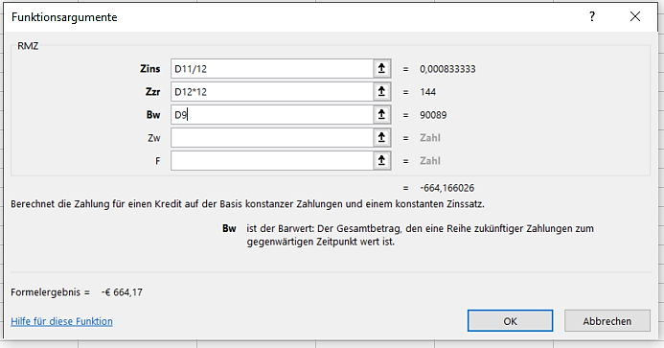
Zinsatz jedes Monat:
1% wird durch 12 dividiert
Der Zahlungszeitraum beträgt 12 Jahr * 12 Monate.
Kreditsumme
Zinssatz
Bank 1 | 0.80%
Bank 2 | 0.90%
Bank 3 | 1.00%
Bank 4 | 1.10%
Bank 5 | 1.20%

Zinssatz (ohne Vollwärmedämmung)
Bank 1 | 0.80%
Bank 2 | 0.90%
Bank 3 | 1.00%
Bank 4 | 1.10%
Bank 5 | 1.20%

Tabelle2
 | Traumhaus

Geplante Renovierungskosten
Renovierung der Fenster: |  | 21389
Vollwärme-Dämmung: |  | 31900
Garten neu anlegen: |  | 15400
Innenausbau: |  | 7900
Neue Küche: |  | 13500
Gesamt: |  | 90089

 | Zinssatz p.a.: | 1%
 | Laufzeit in Jahren: | 12
 | monatliche Rate? | -€ 664.17
Mehrfachoperation
- Trage in die Zelle D15: =D13 ein (Bezug auf die Formel)
- Markiere die Zellen C15 bis D20
- Daten > Prognose > Was-wäre-wenn-Analyse, Datentabelle
- Für Werte aus Spalte trage D11 ein. Damit ist in der
Mehrfachoperation klar, dass in der Formel der Wert
in D11 (1%) durch die Werte aus der Spalte C16 bis C20
ersetzt wird.
- Kontrolle: Klickst du in eine Zelle (Bsp. D16) erhältst du:
=MEHRFACHOPERATION(;D11)
Ohne Vollwärmeschutz: =RMZ(D11/12;D12*12;D9-D5)
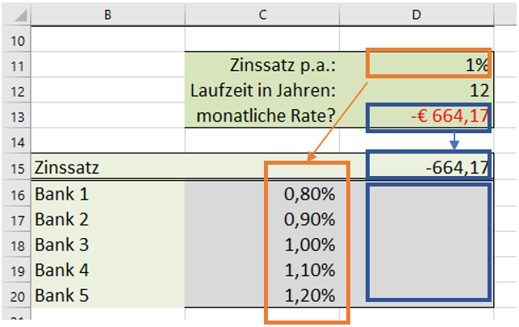
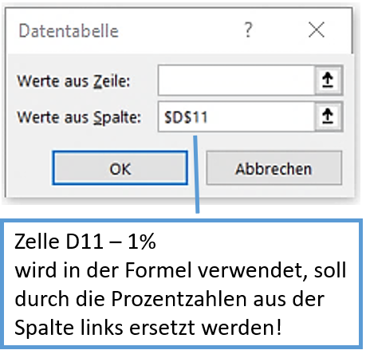
Mehrfachoperation
Werte aus Spalte
=D13
Zinssatz
Bank 1 | 0.80%
Bank 2 | 0.90%
Bank 3 | 1.00%
Bank 4 | 1.10%
Bank 5 | 1.20%

Zinssatz (ohne Vollwärmedämmung)
Bank 1 | 0.80%
Bank 2 | 0.90%
Bank 3 | 1.00%
Bank 4 | 1.10%
Bank 5 | 1.20%

